Sheet1
7 | 1 | 9999 | 7 |  |  |  |  | 称号 | 描述
EmptyKey-A2 | 策划备注 | Boss头像 | 名字 | 称号 | 描述 | 技能信息，对应BossSkillInfo表 | EmptyKey-H2 | EmptyKey-I2
BossId |  | BossIcon | BossName | BossTitle | BossDesc | BossSkillIndex
int |  | string(intern) | string(intern) | string | string | array_int
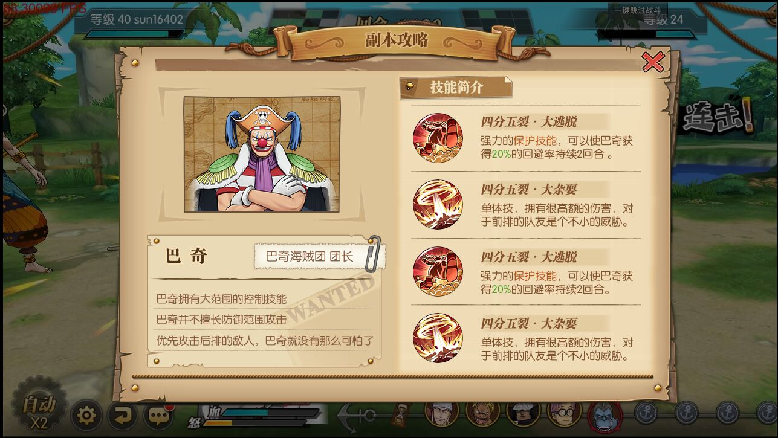
primary |  |  | none | none | none | none
BossId
10001 | 巴奇-1 | hero_2d_2010 | 巴奇 | 巴奇海盗团 船长 |  | 1&&2&&3&&4 | 112010 | 巴奇海盗团 船长
10002 | 可比 | hero_2d_1001 | 可比 | 巴奇海盗团 船长 |  |  | 112010 | 巴奇海盗团 船长
10003 | 巴奇-3-罗格镇 | hero_2d_2010 | 巴奇 | 巴奇海盗团 船长 |  |  | 112010 | 巴奇海盗团 船长
10004 | 克洛 | hero_2d_1004 | 克洛 | 原黑猫海盗团 船长 |  |  | 111004 | 原黑猫海盗团 船长
10005 | 克里克-1 | hero_2d_1006 | 克里克 | 原黑猫海盗团 船长 |  |  | 111006 | 原黑猫海盗团 船长
10006 | 克里克-2 | hero_2d_1006 | 克里克 | 原黑猫海盗团 船长 |  |  | 111006 | 原黑猫海盗团 船长
10007 | 鹰眼 | hero_2d_3010 | 米霍克 | 世界第一剑豪 |  |  | 113010 | 世界第一剑豪
10008 | 阿龙 | hero_2d_1009 | 阿龙 | 阿龙一伙 船长 |  |  | 111009 | 阿龙一伙 船长
10009 | 塔西琪-1 | hero_2d_2012 | 塔希米 | 海军总部 上士 |  |  | 112012 | 海军总部 上士
10010 | 塔西琪-2-沙漠 | hero_2d_2012 | 塔希米 | 海军总部 上士 |  |  | 112012 | 海军总部 上士
10011 | 烟鬼-1 | hero_2d_2011 | 烟鬼 | 海军总部 上校 |  |  | 112011 | 海军总部 上校
10012 | 烟鬼-2-油菜花 | hero_2d_2011 | 烟鬼 | 海军总部 上校 |  |  | 112011 | 海军总部 上校
10013 | 烟鬼-3-油菜花 | hero_2d_2011 | 烟鬼 | 海军总部 上校 |  |  | 112011 | 海军总部 上校
10014 | 烟鬼-4-雨地 | hero_2d_2011 | 烟鬼 | 海军总部 上校 |  |  | 112011 | 海军总部 上校
10015 | Mr.5-1 | hero_2d_1012 | Mr.5 | 巴洛克工作室 首席指挥 |  |  | 111012 | 巴洛克工作室 首席指挥
10016 | Mr.5-2 | hero_2d_1012 | Mr.5 | 巴洛克工作室 首席指挥 |  |  | 111012 | 巴洛克工作室 首席指挥
10017 | Mr.3 | hero_2d_2015 | Mr.3 | 巴洛克工作室 首席指挥 |  |  | 112015 | 巴洛克工作室 首席指挥
10018 | Mr.3-变身 | hero_2d_2015 | Mr.3 | 巴洛克工作室 首席指挥 |  |  | 112015 | 巴洛克工作室 首席指挥
10019 | 瓦波尔-1 | hero_2d_1013 | 瓦波尔 | 铁桶海盗团 船长 |  |  | 111013 | 铁桶海盗团 船长
10020 | 瓦波尔-2 | hero_2d_1013 | 瓦波尔 | 原铁桶王国 国王 |  |  | 111013 | 原铁桶王国 国王
10021 | 老沙-1 | hero_2d_3001 | 沙·鳄鱼 | 王下七武海 |  |  | 113001 | 王下七武海
10022 | 老沙-2 | hero_2d_3001 | 沙·鳄鱼 | 王下七武海 |  |  | 113001 | 王下七武海
10023 | 老沙-3 | hero_2d_3001 | 沙·鳄鱼 | 王下七武海 |  |  | 113001 | 王下七武海
10024 | 老沙-4 | hero_2d_3001 | 沙·鳄鱼 | 王下七武海 |  |  | 113001 | 王下七武海
10025 | Mr.4 | hero_2d_1014 | Mr.4 | 巴洛克工作室 首席指挥 |  |  | 111014 | 巴洛克工作室 首席指挥
10026 | Miss.双手指 | hero_2d_2016 | Ms.双手指 | 巴洛克工作室 首席指挥 |  |  | 112016 | 巴洛克工作室 首席指挥
10027 | Mr.2 | hero_2d_2014 | Mr.2 | 巴洛克工作室 首席指挥 |  |  | 112014 | 巴洛克工作室 首席指挥
10028 | Mr.1 | hero_2d_2013 | Mr.1 | 巴洛克工作室 首席指挥 |  |  | 112013 | 巴洛克工作室 首席指挥
10029 | 贝拉米 | hero_2d_2017 | 贝拉密 | 贝拉米海盗团 船长 |  |  | 112017 | 贝拉米海盗团 船长
10030 | 瓦帕 | hero_2d_2018 | 瓦帕 | 山迪亚战士 |  |  | 112018 | 山迪亚战士
10031 | 艾尼路 | hero_2d_3002 | 艾尼路 | 空中圣地唯一的『神』 |  |  | 113002 | 空中圣地唯一的『神』
10032 | 女帝 | hero_2d_3013 | 汉库珂 | 王下七武海 | 王下七武海之一，擅长进攻。\n甜甜之果能力者，九蛇海盗团的现任船长。\n被称为世界第一的绝世美女。 | 4&&5&&3&&7 | 113002 | 王下七武海
10033 | 恰尔罗斯圣 | hero_2d_21151 | 恰尔罗斯圣 | 世界政府 | 世界贵族，会将伤害传递给其他人，且具有一定的回复能力 | 2&&5&&8 | 113002 | 世界贵族
10034 | 黄猿 | hero_2d_3007 | 黄猿 | 海军 | 海军三大将之一，擅长属性伤害。\n闪闪果实能力者，拥有超高的光属性伤害。\n拥有极高的闪避率，暴击率属性随速度提升 | 4&&6&&7&&3 | 113002 | 海军总部 大将
10035 | 人牛怪 | hero_2d_21173 | 人牛怪 | 狱卒兽 | 因佩尔地狱四大狱卒兽之一，以残忍凶暴著称。 | 12
10036 | 麦哲伦 | hero_2d_3018 | 麦哲伦 | 因佩尔地狱典狱长 | 因佩尔地狱典狱长，毒毒果实能力者。 | 13&&14&&15
10037 | 甚平 | hero_2d_3012 | 甚平 | 王下七武海 | 王下七武海之一，拥有可怕的怪力。\n精通“鱼人空手道”和“鱼人柔术”。\n有着出色的生存能力和反击能力。 | 16
10038 | 人牛怪 | hero_2d_21173 | 人牛怪 | 狱卒兽 | 因佩尔地狱四大狱卒兽之一，以残忍凶暴著称。 | 18
10039 | 金盏花 | hero_2d_21148 | 金盏花 | 蛇妖 | 香波地群岛女帝手下最强的蛇妖。 | 17
10040 | 霍迪·琼斯 | hero_2d_21185 | 霍迪 | 新鱼人海盗团 船长 | 冷血无情，为达目的不择手段。 | 19
10041 | 火龙 | hero_2d_21199 | 火龙 | 庞克哈萨德岛 生物 | 擅长火属性攻击的火龙，凶猛残暴。\n使用群体火焰攻击敌人，喷吐的火焰会在敌人所在地面造成燃烧效果。 | 20&&21&&22
10042 | 新世界塔希米 | hero_2d_3033 | 塔希米 | 海军G5支部 上校 | 百折不挠的坚强女剑士，经过两年的修炼，实力成长显著。 | 23&&26&&27
10043 | 新世界烟鬼 | hero_2d_3032 | 烟鬼 | 海军G5支部 中将 | 自然系烟雾之果能力者，以路飞为一生的宿敌而精进自己。 | 24&&25&&28
10044 | 凯撒 | hero_2d_3041 | 凯撒 | PH部队 首领 | 瓦斯果实能力者。 | 31&&32&&33
10045 | 史姆丽 | hero_2d_21197 | 史姆丽 | 庞克哈萨德岛 生物 | 庞克哈萨德岛的怪物，据说有时害怕火焰攻击。 | 29&&30&&35
10046 | 茶胡子 | hero_2d_21196 | 茶胡子 | 茶胡子海贼团 船长 | 茶胡子海贼团的船长，热爱自己的部下。 | 34
10047 | 凯撒 普通 | hero_2d_3041 | 凯撒 普通 | PH部队 首领 | 瓦斯果实能力者。 | 36&&37&&38
10048 | 凯撒 精英 | hero_2d_3041 | 凯撒 精英 | PH部队 首领 | 瓦斯果实能力者。 | 39&&40&&41
10049 | 凯撒 困难 | hero_2d_3041 | 凯撒 困难 | PH部队 首领 | 瓦斯果实能力者。 | 42&&43&&44
10050 | 凯撒 深渊 | hero_2d_3041 | 凯撒 深渊 | PH部队 首领 | 瓦斯果实能力者。 | 45&&46&&47
10051 | 斗牛 | hero_2d_21215 | 乌西 | 竞技场死神 |  | 48
10052 | 青椒 | hero_2d_21223 | 青椒 | 八宝水军 栋梁 |  | 49&&50
10053 | 藤虎 | hero_2d_3043 | 藤虎 | 海军本部 大将 | “海军本部”最高战力，性格温和耿直。 | 51
10054 | 晋升莫利亚1 | hero_2d_3005_100 | 莫利亚 | 月光 | “影影果实”能力者，影子人，拥有夺取别人影子的能力。 | 52&&53
10055 | 晋升莫利亚2 | hero_2d_3005_100 | 莫利亚 | 月光 | “影影果实”能力者，影子人，拥有夺取别人影子的能力。 | 54&&55
10056 | 晋升莫利亚3 | hero_2d_3005_100 | 莫利亚 | 月光 | “影影果实”能力者，影子人，拥有夺取别人影子的能力。 | 56&&57
10057 | 匹卡 | hero_2d_21235 | 匹卡 | 堂吉诃德家族 干部 | 匹卡有非常高的物理防御力，与其对抗时推荐使用属性攻击技能 | 58&&59
10058 | 赛诺尔·平克 | hero_2d_21232 | 赛诺尔 | 堂吉诃德家族 干部 |  | 60
10059 | 糖糖 | hero_2d_21238 | 糖糖 | 堂吉诃德家族 干部 | 童趣果实能力者。 | 61
10060 | 迪亚曼蒂 | hero_2d_21231 | 迪亚曼蒂 | 堂吉诃德家族 干部 | 迪亚曼蒂有较高的物理攻击力和防御力。与其战斗时需要注意生命回复。 | 62&&65
10061 | 托雷波尔 | hero_2d_21230 | 托雷波尔 | 堂吉诃德家族 干部 | 黏黏果实能力者。 | 63&&64
10062 | 匹卡 | hero_2d_21235 | 匹卡 | 堂吉诃德家族 干部 | 石石果实能力者。 | 66&&67
10063 | 迪亚曼蒂 | hero_2d_21231 | 迪亚曼蒂 | 堂吉诃德家族 干部 | 飘扬果实能力者，旗帜人。 | 80
10064 | 古拉迪乌尔 | hero_2d_21237 | 古拉迪乌尔 | 堂吉诃德家族 干部 | 爆爆果实能力者。 | 81
10065 | 古拉迪乌尔 | hero_2d_21237 | 古拉迪乌尔 | 堂吉诃德家族 干部 | 爆爆果实能力者。 | 81&&82
10066 | baby5 | hero_2d_2029 | Baby5 | 堂吉诃德家族 干部 | 渴望被人需要，超人系武器果实能力者。 | 83
10067 | 明哥 | hero_2d_3030 | 多弗拉门戈 | 王下七武海 | 多弗拉门戈在战斗中会对我方造成大量全体伤害，所以与其战斗时要注意保持全队血量。 | 84&&85&&86&&87&&88&&89&&90&&91
10068 | 藤虎 | hero_2d_3043 | 藤虎 | 海军本部 大将 | “海军本部”最高战力，性格温和耿直。 | 92&&93
10069 | 杰克2 | hero_2d_21252 | 杰克 | 百兽海盗团 大看板 | 象象之果能力者，恶名远播的“三灾”\n之旱灾。 | 94&&95&&96
10070 | 卡彭 | hero_2d_21249 | 卡彭 | 大妈海盗团 城堡 | 城城之果能力者，火焰坦克海盗团船长，\n极恶世代之一。 | 100&&101
10071 | 杰克4 | hero_2d_21253 | 杰克 | 百兽海盗团 大看板 | 象象之果能力者，恶名远播的“三灾”\n之旱灾。 | 97&&98&&99
10073 | 布玲挑战1 | hero_2d_21249 | 卡彭·黑帮·班吉 | 卡彭·黑帮·班吉 | 象象之果能力者，恶名远播的“三灾”\n之旱灾。 | 102&&103&&104&&105&&106
10074 | 布玲挑战2 | hero_2d_3051 | 丽久 | 丽久 | 象象之果能力者，恶名远播的“三灾”\n之旱灾。 | 107&&108&&109&&110&&111
10075 | 布玲挑战3 | hero_2d_3040 | 卡塔库栗 | 卡塔库栗 | 象象之果能力者，恶名远播的“三灾”\n之旱灾。 | 112&&113&&114&&115
10076 | 布玲挑战4 | hero_2d_3044 | 夏洛特·玲玲 | 夏洛特·玲玲 | 象象之果能力者，恶名远播的“三灾”\n之旱灾。 | 116&&117&&118&&119
10077 | 德雷克挑战1 | hero_2d_3032 | 新世界烟鬼 | 新世界烟鬼 | 自然系烟雾之果能力者，以路飞为一生的宿敌而精进自己。 | 120&&121&&122&&123
10078 | 德雷克挑战2 | hero_2d_3043 | 藤虎 | 藤虎 | 海军三大将之一，性格温和耿直。 | 124&&125&&126&&127&&128
10079 | 德雷克挑战3 | hero_2d_3007 | 黄猿 | 黄猿 | 海军三大将之一，擅长属性伤害。\n闪闪果实能力者，拥有超高的光属性伤害。\n拥有极高的闪避率，暴击率属性随速度提升 | 129&&130&&131&&132&&133
10080 | 德雷克挑战4 | hero_2d_3050 | 新世界赤犬 | 新世界赤犬 | “海军本部”最高战力，坚信“绝对的正义”。 | 134&&135&&136&&137&&138&&139
10081 | 匹卡 | hero_2d_21235 | 匹卡 | 堂吉诃德家族 干部 | 匹卡有非常高的物理防御力，与其对抗时推荐使用属性攻击技能. | 90007&&90001&&90002&&90003&&90004
10082 | 迪亚曼蒂 | hero_2d_21231 | 迪亚曼蒂 | 堂吉诃德家族 干部 | 迪亚曼蒂有较高的物理攻击力和防御力。与其战斗时需要注意生命回复。 | 90007&&90001&&90002&&90003&&90005
10083 | 明哥 | hero_2d_3030 | 多弗拉门戈 | 王下七武海 | 多弗拉门戈在战斗中会对我方造成大量全体伤害，所以与其战斗时要注意保持全队血量。 | 90007&&90001&&90002&&90003&&90006
10084 | 周年庆挑战大妈 | hero_2d_3044 | 夏洛特·玲玲 |  | 小怪阵亡会降低玲玲攻击、速度、防御，释放【灾祸巨浪】命中时会抽取友方角色【灵魂】，每被抽取两次会陷入【遗忘】，使用奥义命中玲玲会额外扣除5%最大生命值，同时夺回自己的【灵魂】
10085 | 周年庆挑战红发 | hero_2d_3024 | 杰克斯 |  | 攻击时获得【剑术】，拥有10层【剑术】消耗所有层数获得【极意】，【极意】状态下不会获得【剑术】
10086 | 周年庆挑战凯多 | hero_2d_3046 | 凯多 |  | 攻击命中降低目标30%防御，可叠加\n回合开始获得10层【龙甲】，每受到1次属性伤害攻击减少1层，没有【龙甲】时受伤提高150%且受到属性伤害可以暴击
10087 | 周年庆挑战白胡子 | hero_2d_3021 | 白胡子 |  | 释放【大陆崩塌】后进入【防守姿态】直至下次行动，玩家暴击该状态下的白胡子会获得最大生命值10%的护盾，持续2回合；【防守状态】结束后下次行动造成大量伤害
10088 | 周年庆挑战黑胡子 | hero_2d_3027 | 黑胡子 |  | 攻击时附带攻击力100%的暗属性伤害\n命中时使目标被【侵蚀】\n小怪死亡会打断角色行动，同时恢复黑胡子10%最大生命值并使其立即行动\n偶数回合行动后额外释放一次【黑天暗地】
10089 | 主线凯多（龙） | hero_2d_3046 | 凯多 | 百兽海盗团 总督 | “四皇”之一，人称“最强生物”的海盗。 | 147&&148&&149&&150
10090 | 主线凯多 | hero_2d_3046_1 | 凯多 | 百兽海盗团 总督 | “四皇”之一，人称“最强生物”的海盗。 | 147&&148&&149&&150&&151&&152&&153
10091 | 主线狂死郎 | hero_2d_21299 | 狂死郎 | 大蛇亲信 | “狂死郎一家”的老大，被大蛇邀请成\n为御用商人，人称“瞌睡狂死郎”。 | 154&&155&&156
10092 | 主线大妈-1 | hero_2d_3044 | 阿玲 | 大妈海盗团 船长 | “四皇”之一，追逐着路飞一行来到和\n之国，目前处于失忆状态。 | 157&&158&&159&&161
10093 | 主线大妈-2 | hero_2d_3044 | 阿玲 | 大妈海盗团 船长 | “四皇”之一，追逐着路飞一行来到和\n之国，目前处于失忆状态。 | 157&&158&&160&&161

Sheet2
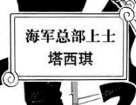
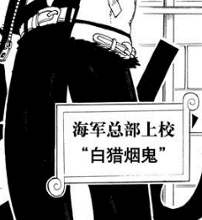
 | 98话


110话

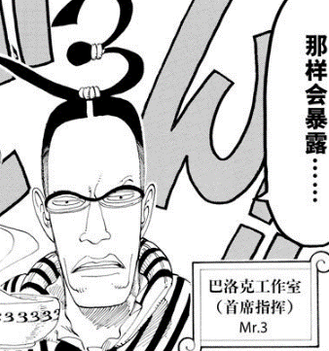
117话

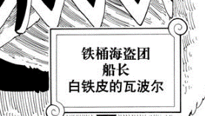
131 话


160话

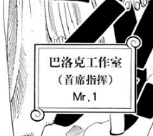

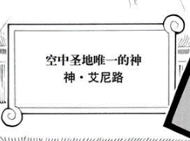
254

